对比表
奥杰产品 |  |  |  | 潍坊4M变更降本 |  |  |  | 备注
QAD号 | 物料名称 | 型号 | 河北采购/未税单价 | QAD号 | 物料名称 | 型号 | 未税单价 | 差价 | 降幅
BFA0000096 | 十字槽圆头带垫自攻螺钉F | 4.2x9.5 | 0.36 | BFA0000866 | 十字槽圆头自攻钉 | 4.2x9.5 | 0.026 | 0.334 | 92.78%
BFA0010037 | 内梅花盘头三角牙自攻螺钉 | M5*10 | 0.14 | BFA0000867 | 十字槽圆头三角牙自攻钉 | M5*10 | 0.046 | 0.094 | 67.14%
BFA0000110 | 全金属六角法兰面锁紧螺母 | M8 | 0.22 | BFA0000110 | 全金属六角法兰面锁紧螺母 | M8 | 0.2 | 0.02 | 9.09%

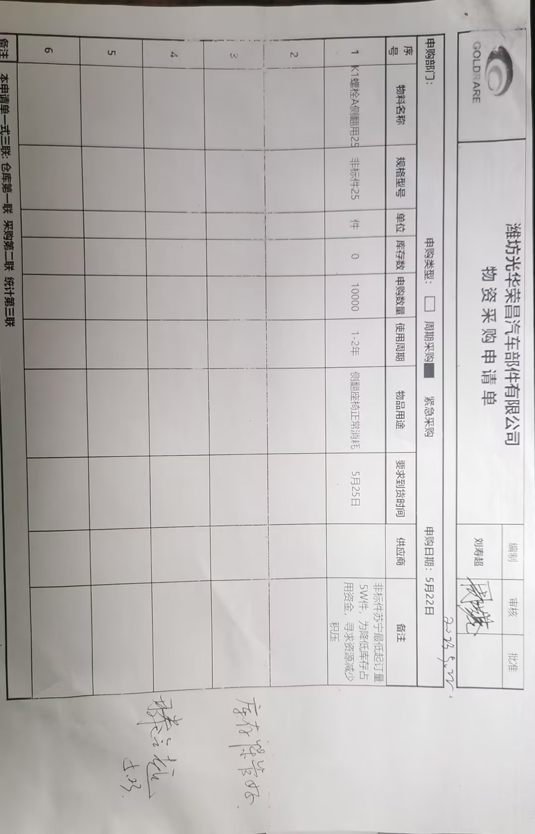
K1产品
QAD号 | 物料名称 | 型号 | 未税单价
BFA0000037 | K1台阶螺栓B随车用 | 21# | 1.5044
SLT0000505 | KI螺栓A侧翻用 | 25# | 1.5929
说明： 1、2023年苏州苏宁最低起定量5万件，两种产品起定量为10万件 2、潍坊工厂因降低库存占用资金决定属地资源开发，经多方报价，最终与潍坊鑫德亿达成初步采购合作，因台阶螺栓为非标件，采购协商供应商采购4万件毛佩加工两种产品； 3、2023年5月23日，按上述价格，以现金采购的方式先采购台阶螺栓25#10000件 4、2024年因供应商正式成为潍坊工厂合作供应商，采购协商供应商按照使用量进行结算，需要补签价格协议

